상품제안서
스텐락 리유저블 AS보틀 600ml | 상품코드: S25515

 |  |  |  |  |  |  | 02-713-8555 | www.synergygift.co.kr
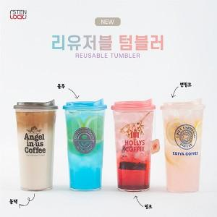

【상세/제작정보】

【인쇄/포장옵션】 | 실크 / 포장지포장

【공급단가】 | 수량 | 100~ | 200~ | 500~ | 1,000~ | 3,000~
*VAT별도 | 블랙 | 2,340원 | 2,210원 | 2,100원 | 2,050원 | 2,010원
 | 블루 | 2,340원 | 2,210원 | 2,100원 | 2,050원 | 2,010원
 | 핑크 | 2,340원 | 2,210원 | 2,100원 | 2,050원 | 2,010원
 | 연핑크 | 2,340원 | 2,210원 | 2,100원 | 2,050원 | 2,010원

【상품 URL】 | https://www.synergygift.co.kr:443/src/goods_detail.php?gdno=25515

